Sheet1
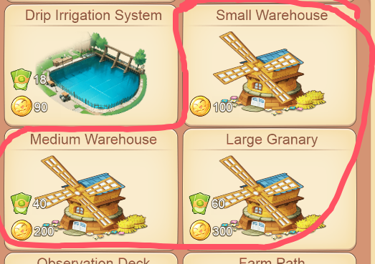
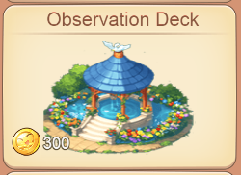
服务器波动
 | 1、服务器不稳定导致类似吃币的情况
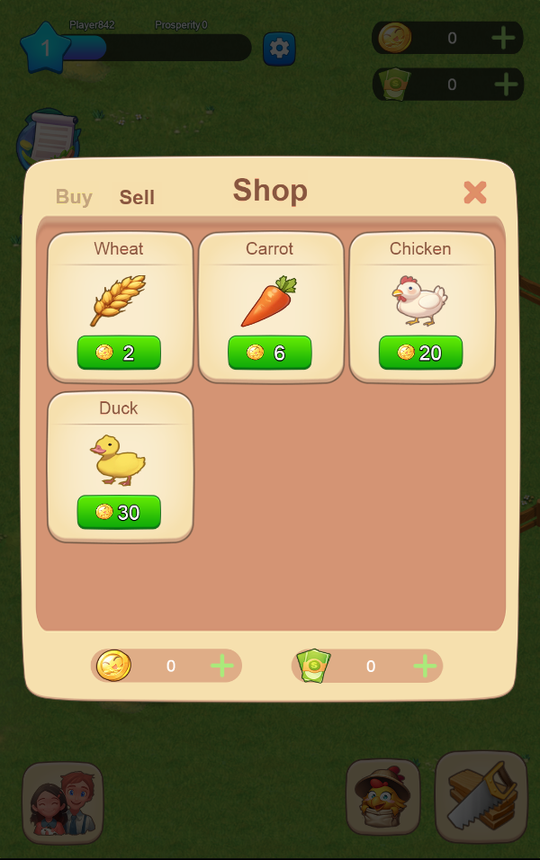


商店售出 | 商店售出后获得金币后，被卖出的货物又会出现在商店里
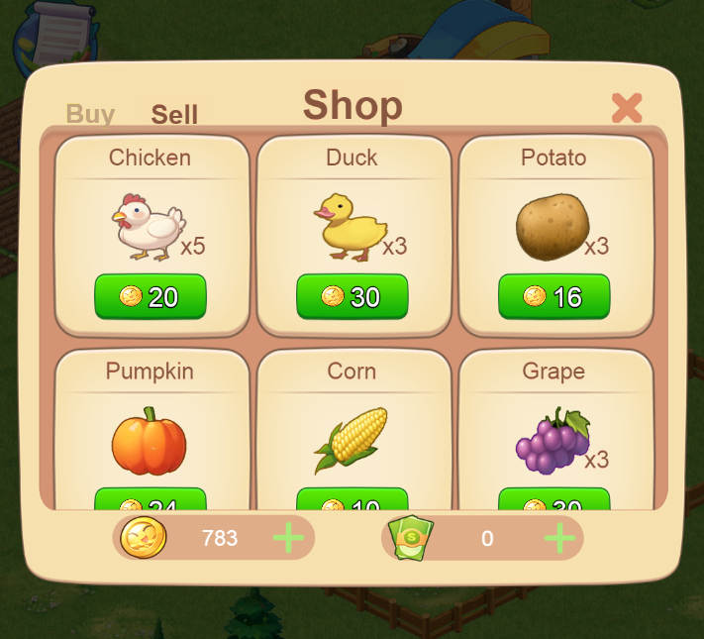

建筑图标 | 图片有压扁的情况,需要做成同比缩放的规则

翻译问题
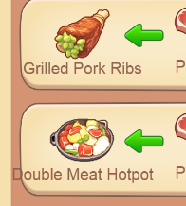

翻译太长
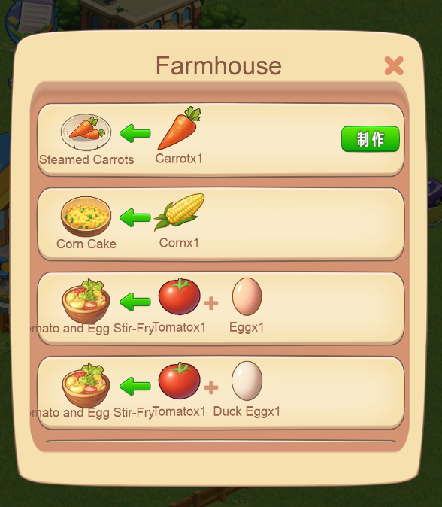
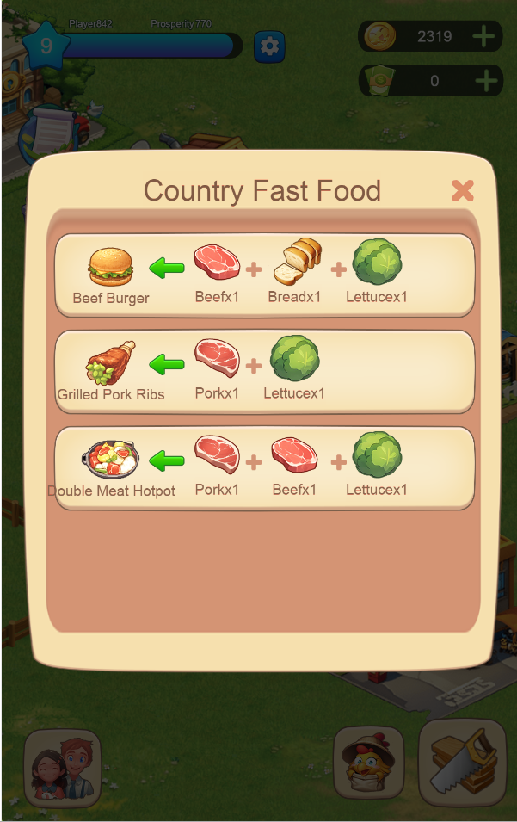

 | 字太长碰一起了
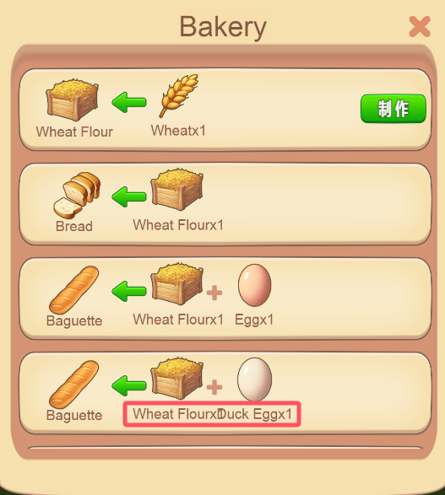

 | 具体字长道具

